フロー
■フロー

 | ■プロト版

 |  | 画面

ゲーム起動
 |  | ゲーム進行表示物など
 |  | システム挙動

 |  | ユーザー操作

プレイ人数確認

参加操作
操作キャラクター
選択
プレイ人数/キャラ
確定
 |  |  |  |  | 「ゲームプレイ！」などのボタン用意して押す

 |  |  | 2人プレイ | 色は参加順に決め打ち
 |  |  | 3人プレイ | キャラデザインだけ選択
 |  |  | 4人プレイ
 |  |  | の選択肢が並んでる
メインゲーム
スタート

「スタート」
演出表示

メインゲーム
プレイ
プレイヤー1人が
ゴールする
「ゴール」
演出表示

メニュー表示操作

「メニュー」
ポップアップ

ゲーム終了選択
(プレイ人数選択に戻る)
メニュー閉じる

NO
「ゲームを終了しますか？」

YES

再プレイ確認

「もう一度
プレイしますか？」
YES

NO

 | 以上

ポーズ画面
■ポーズ画面

 | ・ポーズ画面の目的
 |  | ・操作方法を確認できる場所を作る
 |  | ・途中でゲームをやり直す(やめる)際の操作場所を作る

 | ▼ポーズ画面概要

 | ・ポーズ画面の表示方法
 |  | ・メインゲームプレイ中に、switchコントローラーの「＋ボタン」もしくは「－ボタン」を押すと画面に以下の要素を表示する。
 |  |  | ・操作方法の説明画像
 |  |  | ・ゲーム進行の選択ボタン

 |  | ・ポーズ画面はポップアップとして、メインゲーム画面の上に表示する。
 |  |  | ポーズ画面表示時、メインゲームの進行は停止し、画面全体にマスクをかける。

 | ▼画面要素

 | ・イメージ画像
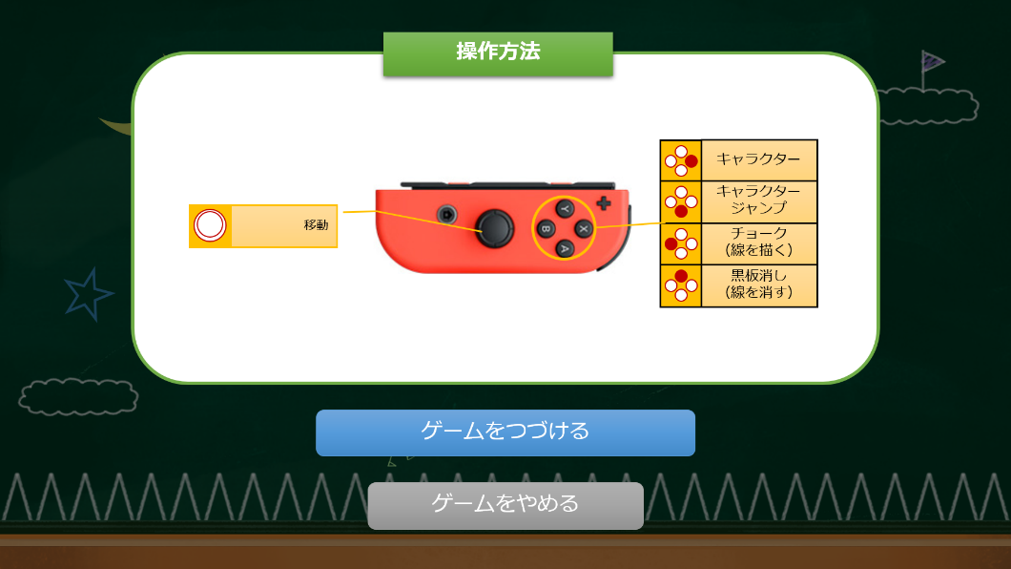

操作方法の説明画像

ゲーム進行の選択ボタン

 | ▼操作方法の説明画像

 |  | ・枠内にジョイコン画像と各ボタンの役割を記載する。
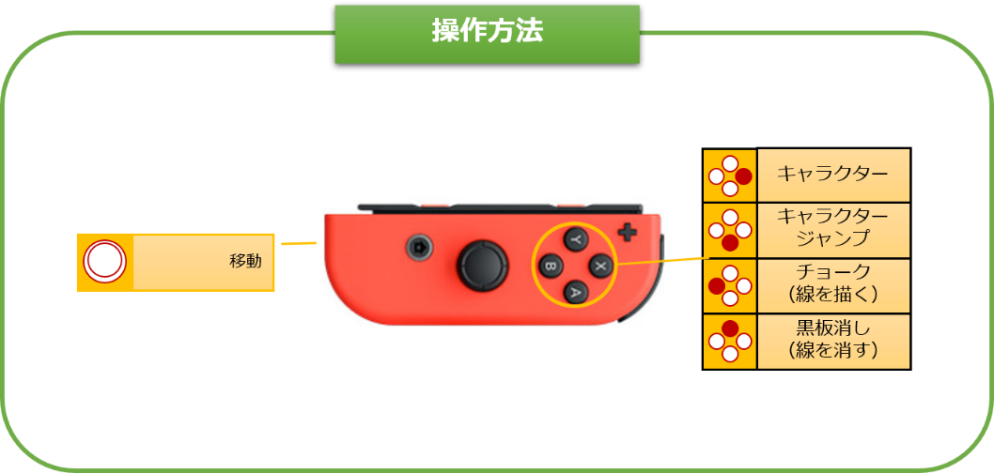

 |  |  | ▼ジョイコン画像 |  |  |  |  |  |  | ▼各ボタンの役割
 |  |  |  | ・ジョイコンのイラスト。 |  |  |  |  |  |  | ・説明を以下の要素に分け記載し、ジョイコンの対象ボタンに線を引く。
 |  |  |  |  | 左右どちらのジョイコンともとれるよう、簡略化したイラストにします。 |  |  |  |  |  |  | 項目名 | 項目説明
 |  |  |  |  |  | 操作に必要なボタン（スティック/十字ボタン）と、 |  |  |  |  |  | ボタンイラスト | 対象ボタンのイラスト。(左右ジョイコンでボタン名が違うため)
 |  |  |  |  |  | 持つ方向指標用にSL/SRボタンを載せ、 |  |  |  |  |  | 説明 | 各ボタンを押したときの説明。
 |  |  |  |  |  | ホームボタンや＋/-ボタンは載せません。
 |  |  |  |  |  |  |  |  |  |  |  | ・各十字ボタンの操作説明は、まとめて記載する。
 |  |  |  |  |  |  | ←イメージ（ARMSの操作方法画像）

 | ▼ゲーム進行の選択ボタン

 |  | ・ゲーム進行の選択ボタンを2つ表示。
 |  |  |  |  |  |  |  | ボタン名 | 押したときの挙動。
 |  |  |  |  |  |  |  | ゲームをつづける | ポーズ画面を閉じ、メインゲーム画面の進行に戻る。
 |  |  |  |  |  |  |  | ゲームをやめる | メインゲームを終了し、プレイ人数選択画面まで戻る。

 |  | ・ジョイコンのスティックで「ゲームをつづける」か「ゲームをやめるか」の選択を行う。
 |  |  | 現在選択している方が分かるように、選択しているボタンを大きく表示する。
 |  |  |  | ↓「ゲームをつづける」選択中 |  |  | ↓「ゲームをやめる」選択中

 |  |  | ジョイコンの「Xボタン/→(上)ボタン」を押して、現在選択しているボタンの決定。

 |  | ・ポーズ画面を開いた時は、「ゲームをつづける」ボタンを選択した状態で表示する。

 | 以上

メインゲーム画面
■メインゲーム画面

 | ■ステージ
 |  | ・ステージは黒板。

 |  | ・プロト版で作成するステージには、以下の基本要素が存在する。
 |  |  | ・スタート地点
 |  |  |  | ゲーム開始時にキャラクターがいる場所。
 |  |  |  | 死亡後、キャラ復活時に、キャラがスタートする場所。
 |  |  |  | 足場。キャラクターが歩ける。

 |  |  | ・ゴール地点
 |  |  |  | プレイヤーが到達を目指す場所。
 |  |  |  |  | キャラクターが1体辿り着いた時点で、ゲーム終了。
 |  |  |  |  | 辿り着いたプレイヤーが勝者となる。
 |  |  |  | 足場。

 |  |  | ・オブジェクト
 |  |  |  | ゲーム開始時から配置されている、ラクガキ指標用のオブジェクト。
 |  |  |  | 足場。キャラクターが歩ける。

 |  |  | ・トゲ
 |  |  |  | キャラクターが接触すると死亡する。
 |  |  |  | ステージ底辺の端から端までに設置されている。

 |  | ・上記の基本要素は、すべて白チョークで描かれている。
 |  |  | ステージ内に白チョークで描かれたものは、すべて黒板消しでは消せない。

 | ▼ステージ基本配置イメージ

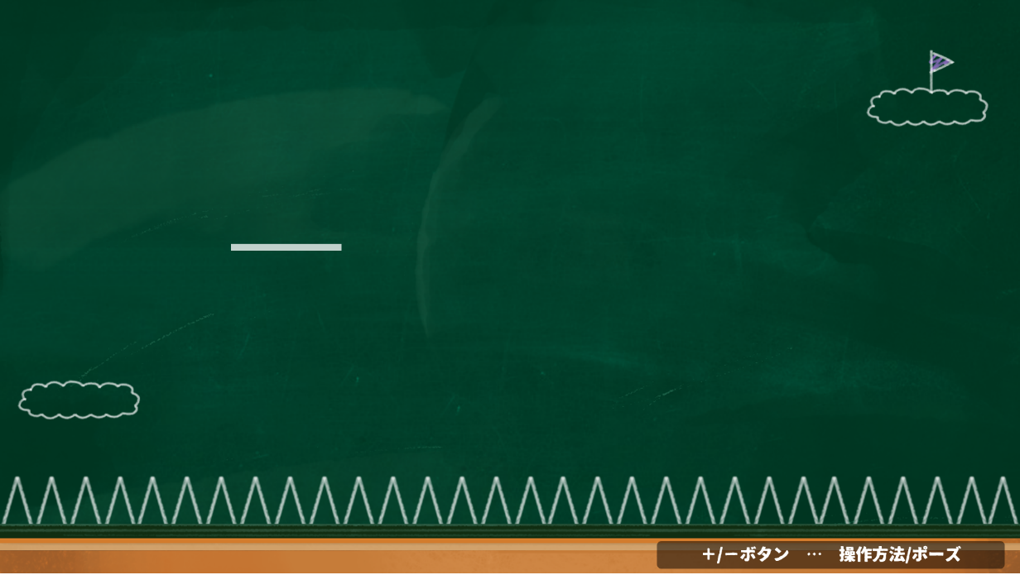
オブジェクト
ゴール地点

トゲ
スタート地点

「メニュー」表示アナウンス

 | ▼プレイ中の画面イメージ

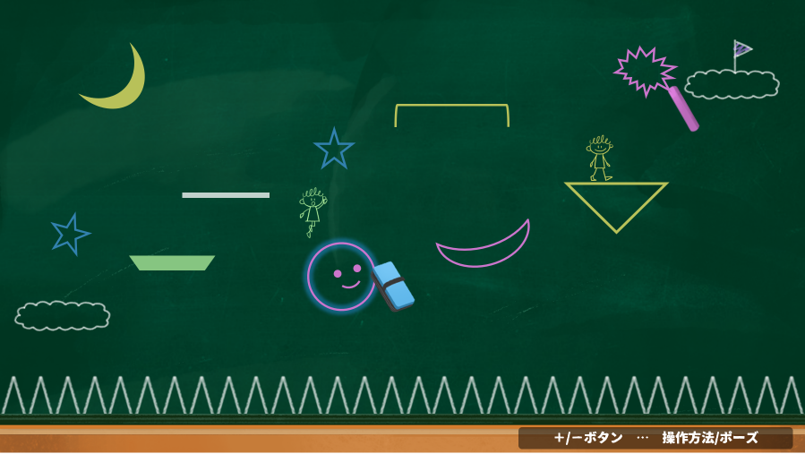
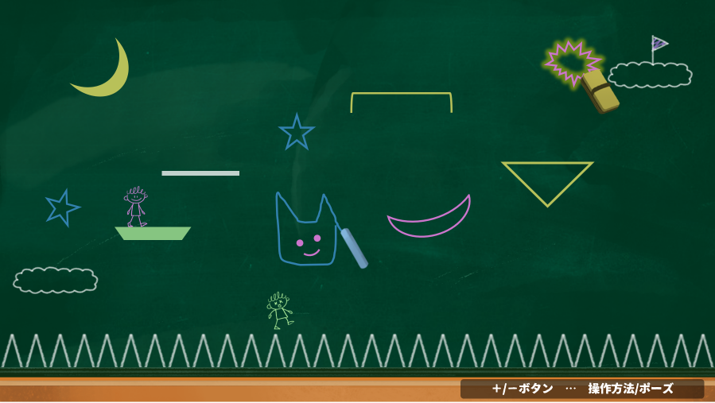

 | 以上

プレイヤー操作
■プレイヤー操作

 | ■プレイヤーが出来ること
 |  | ・プレイヤー最大4人が、それぞれ以下の操作を行えるものとする。
 |  |  | ・キャラ/チョーク/黒板消しの操作切替（ボタン切替）

 |  |  | ・キャラクター操作
 |  |  |  | ・移動
 |  |  |  | ・ジャンプ

 |  |  | ・チョーク操作
 |  |  |  | ・移動
 |  |  |  | ・線を描く（オブジェクトの作成）

 |  |  | ・黒板消し操作
 |  |  |  | ・移動/オブジェクトの選択（黒板消しと接触しているオブジェクトを自動で選択）
 |  |  |  | ・オブジェクトを消す

 |  | ▼switch版のボタン割り振り
 |  |  | ・最終的な目標として、switch版コントローラーのボタン割り振りを記載しています。
 |  |  |  | キーボード操作、もしくは別コントローラーを使用する場合に、何個のボタンにどの操作を持たせるかの目安にしてください。

 |  |  | ・switch版の場合、ジョイコン片方1個をプレイヤー1人が持ってプレイします。
 |  |  |  | 横持ちです。

 |  |  |  | ・キャラ/チョーク/黒板消しの操作切替

・Bボタン/←(下)ボタン
チョーク操作に切替
・Yボタン/↑(左)ボタン
黒板消し操作に切替

・Xボタン/→(上)ボタン
キャラクター操作に切替

 |  |  |  | ・キャラ操作時

・アナログスティック
移動
・Aボタン/↓(右)ボタン
ジャンプ

 |  |  |  | ・チョーク操作時

・アナログスティック
移動
・Bボタン/←(下)ボタン
線を描く。
（長押ししている間）

 |  |  |  | ・黒板操作時

・アナログスティック
移動/オブジェクトの選択
・Yボタン/↑(左)ボタン
選択している
オブジェクトを消す。

 |  |  |  | ・メニュー表示/メニュー内の選択

・アナログスティック
選択操作
・＋/-ボタン
メインゲーム中に「メニュー」
ポップアップを開く/閉じる

・Xボタン/→(上)ボタン
決定操作

 | 以上

キャラ・チョーク・黒板消し
■キャラ・チョーク・黒板消しの挙動まとめ

 | ■チョーク

 |  | ▼チョークで線を引く
 |  |  | ・チョークはステージ内を自由に動かせます。

チョークは斜め気味に表示。
上側先端から、線が引ける。

 |  |  | ・チョークは、線を引くボタンを長押ししながら移動することで線が引けます。
 |  |  |  | 長押しをやめる or チョークの使用量が「0」になった 時点で線は引けなくなります。
 |  |  |  |  | 線が引けなくなった時点で、一筆描きで描いたものが「1つのオブジェクト」として認識します。

 |  | ▼チョークの使用量について
 |  |  | ・チョークは使用すると、量が減ります。
 |  |  |  | UI的には、下の方から使用した分減っていきます。
 |  |  |  |  | 「ゲージ」として管理し、使用した分だけ下からゲージが減っていく。
 |  |  |  |  |  | ゲージ = 使用量。 ゲージが0になると、チョークは一定時間使えなくなります。

 |  |  |  |  |  |  |  | チョーク使用 |  |  |  | ←使用した分減ってる感を出すために点線など必要かは、まずはゲージが減るだけの状態を見て決めたいです。

 |  |  |  |  | ゲージ最大値を「100」とし、描いた線の長さに対してどれぐらいゲージが減るかは、相談しながら決めたいです。

 |  |  |  | ・使用量が「0」になった時の表示
 |  |  |  |  | チョークの使用量が「0」になった時、一定時間チョークは使えなくなります。
 |  |  |  |  | 「現在チョークは使えない」ことを伝えるため、ゲージ最大値の大きさの点線枠を表示します。

 |  |  |  |  | 使用量「0」の時に、線引くボタン長押ししても、線は引けません。

 |  |  |  | ・使用した分の復活
 |  |  |  |  | 使用量が「0」になった時のみ、20秒後(仮)、チョークがゲージ満タンの状態で使えるようになります。
 |  |  |  |  |  | それまでは、チョーク操作に切り替えても、チョークの表示は点線状態で使えません。

 |  |  |  |  | 使用量が「0」にならない限り、途中キャラ/黒板消し操作に切り替えたとしても、チョーク量は復活しません。

 |  |  |  |  | チョークの復活アニメーション（チョーク操作時/別の操作からの切り替え時、両方とも以下のアニメーション流します）
 |  |  |  |  |  | 点線枠の状態から、チョークを2～3度点滅させて表示させます。
 |  |  |  |  |  |  | 点滅完了後に、チョークは線が引ける状態になります。

 |  |  |  |  |  |  |  |  |  |  | 2～3度点滅 |  |  | 点滅完了
 |  |  |  |  |  |  |  |  |  |  |  |  |  | チョーク使用可能

 | ■黒板消し

 |  | ▼黒板消しでオブジェクトを消す
 |  |  | ・黒板消しはステージ内を自由に動かせます。

黒板消しは少し斜め気味に表示。
上側先端に当たり判定を設ける。

 |  |  | ・黒板消しは、オブジェクトを選択してから、選択したオブジェクトを消します。
 |  |  |  | 一度に選択できるオブジェクトは「1つのオブジェクト」のみです。

 |  |  |  | 上側先端の当たり判定に接触したオブジェクトを選択状態とします。
 |  |  |  |  | 選択状態のオブジェクトには、線の周りに自分のチョークと同じ色の光彩が表示するなど、「誰がどのオブジェクト」を選択しているかが分かるようにします。

 |  |  |  |  |  |  |  |  | 黒板消し接触 |  |  |  | オブジェクト
 |  |  |  |  |  |  |  |  |  |  |  |  | 選択状態に

 |  |  |  | オブジェクトが選択されている状態で、ボタンを押すと、選択しているオブジェクトを消します。
 |  |  |  |  | 消す際に、黒板消しで消されるアニメーションを、オブジェクトの大きさに合わせて表示します。
 |  |  |  |  |  | 黒板の色でオブジェクトを上から塗りつぶしてから、実際にオブジェクトを消す、などやり方は相談させてください。
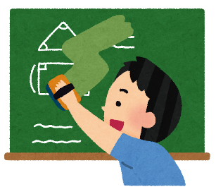
 |  |  |  |  |  |  |  |  |  | ←イメージ
 |  |  |  |  |  |  |  |  |  |  | これの人がいないVer

 |  |  |  |  | アニメーション表示中は、プレイヤーは操作できません。（移動(オブジェクト選択)、オブジェクトを消す、キャラ/チョーク操作への切替）

 |  | ▼キャラが触れているオブジェクトに黒板消しを使用する場合 |  |  |  |  |  |  |  |  |  |  |  |  | 12/8追加
 |  |  | ・キャラがオブジェクトに乗っているなど、前後1秒の間にキャラが触れていたオブジェクトは、黒板消しでオブジェクト選択できないようにします。
 |  |  |  | また、未操作状態のキャラが触れているオブジェクトについても、黒板消しは使用できません。
 |  |  |  | （チョーク操作中に自キャラが乗っていたオブジェクトが消された！、などの状況を作らないため）

 | ■キャラクター

 |  | ▼キャラの移動/ジャンプ
 |  |  | ・キャラはステージ内を自由に動かせます。

 |  |  | ・以下の状況では、キャラからチョーク/黒板消しへ切り替えることはできません。
 |  |  |  | ・ジャンプ/落下中
 |  |  |  | ・死亡～復活完了まで

 |  | ▼キャラの死亡/復活
 |  |  | ・キャラは、ステージ下部のトゲに当たると死亡状態となります。
 |  |  |  | ・死亡アニメーション再生後、スタート地点にて復活します。

 |  |  |  | ・死亡～復活完了するまで、プレイヤーはキャラクターを操作できません。
 |  |  |  |  | （死亡したことへのペナルティ）

 |  |  |  | ・復活時、キャラは薄く表示。
 |  |  |  |  | 復活開始～復活完了まで、1秒ごとに通常表示状態と薄い表示状態で点滅させる。
 |  |  |  |  | 復活開始から5秒経過で復活完了。キャラクター操作可能になります。

 | ■キャラクター/チョーク/黒板消しの操作切替

 |  | ▼操作切替後のキャラ/チョーク/黒板消しの表示場所
 |  |  | ・キャラからチョーク/黒板消しへ操作を切り替えた場合
 |  |  |  | ⇒キャラの上にチョークor黒板消しを表示します。

 |  |  | ・チョーク/黒板消しからキャラに操作を切り替えた場合
 |  |  |  | ⇒最後にキャラがいた位置にキャラを表示します。

 |  | ▼操作切替後のキャラ表示について
 |  |  | ・キャラ→チョーク/黒板消しに操作を切り替えた場合、キャラは居た位置で薄く表示させておきます。
 |  |  |  | （キャラ位置を見失わないようにするため）

 | 以上

